상품제안서
엔보우 15W 고속 무선충전 3IN1접이식충전기-[인쇄무료] | 상품코드: F20862

 |  |  |  |  |  |  | 02-412-0044 | www.easy1.co.kr
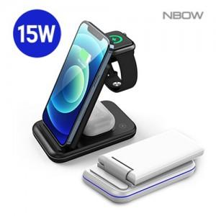

【상세/제작정보】 | <p>※ 화이트 색상 일시품절입니다.</p>

【인쇄/포장옵션】 | 풀칼라 / 포장지포장

【공급단가】 | 수량 | 50~ | 100~ | 500~ | 1,000~ | 2,000~
*VAT별도 | 블랙 | 26,250원 | 25,830원 | 25,200원 | 24,570원 | 24,140원

【상품 URL】 | http://www.easy1.co.kr/src/goods_detail.php?gdno=20862

